Ур_2
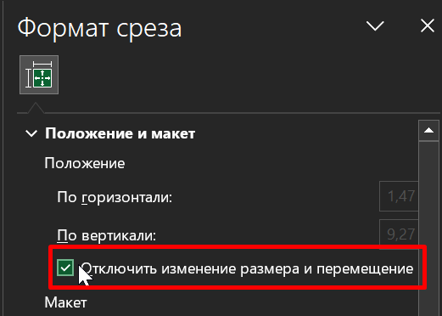
СОЗДАНИЕ ДЭШБОРДОВ

Из сырых данных можно составлять Интерактивные отчеты = Дэшборды

Дэшборды в основном работают на основе сводных таблиц

Дэшборд состоит из нескольких блоков - нескольких видов графиков, размещенных на одном
 | рабочем листе и управляемых одними срезами

Лучше каждый график создавать сначала на отдельном листе, а потом собирать информационную панель из отдельных деталей.

Вставка диаграммы для сводной таблицы

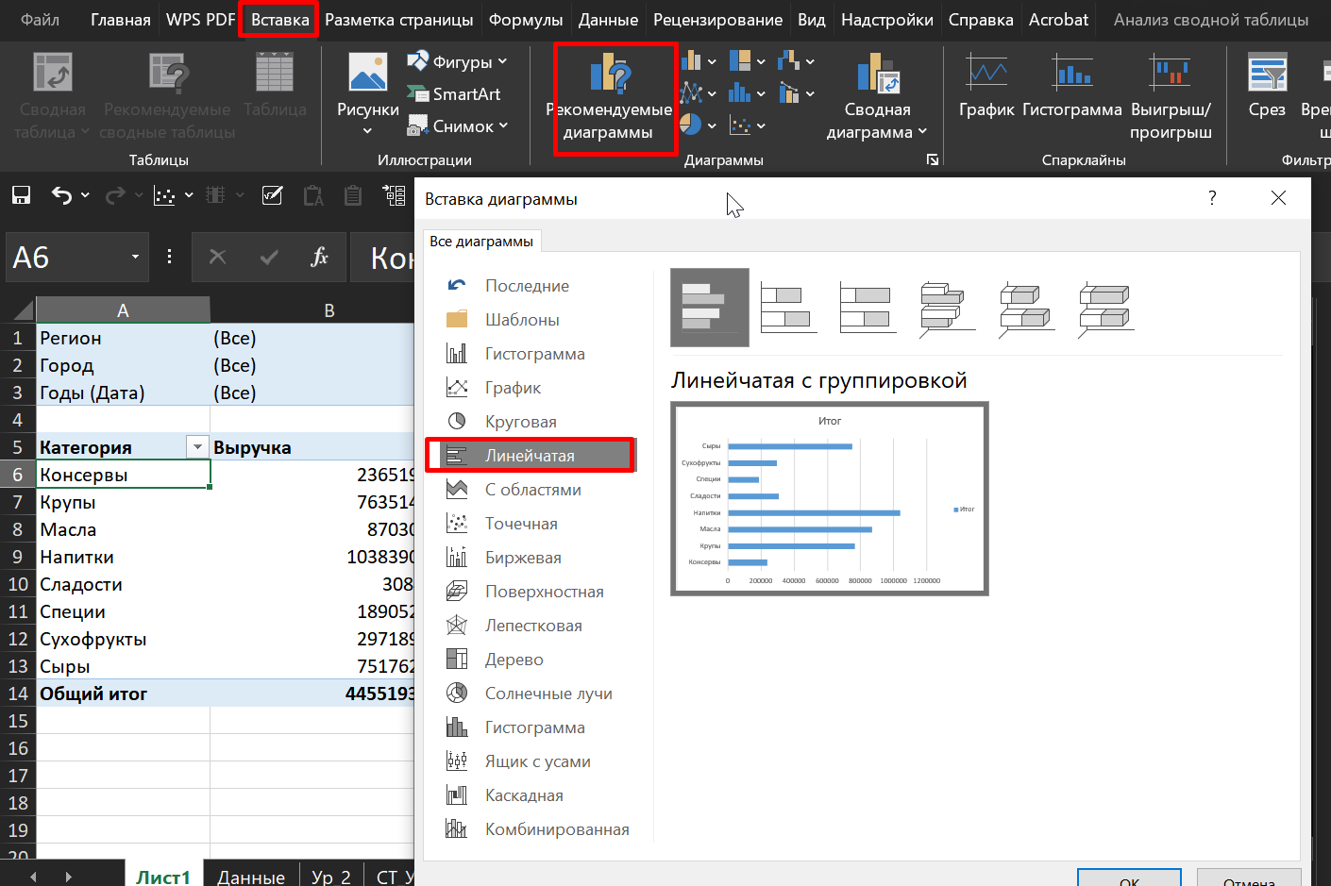

Прописать собственный формат Чисел в столбце
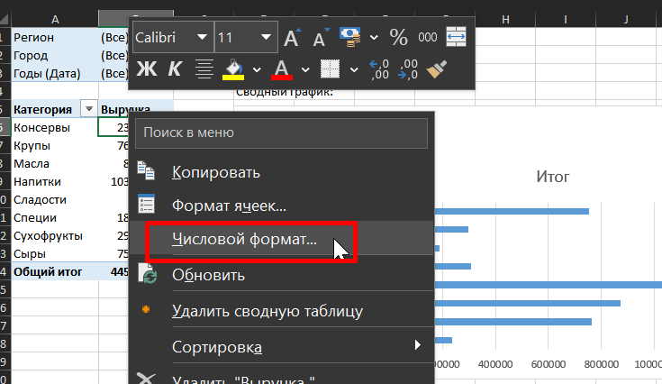
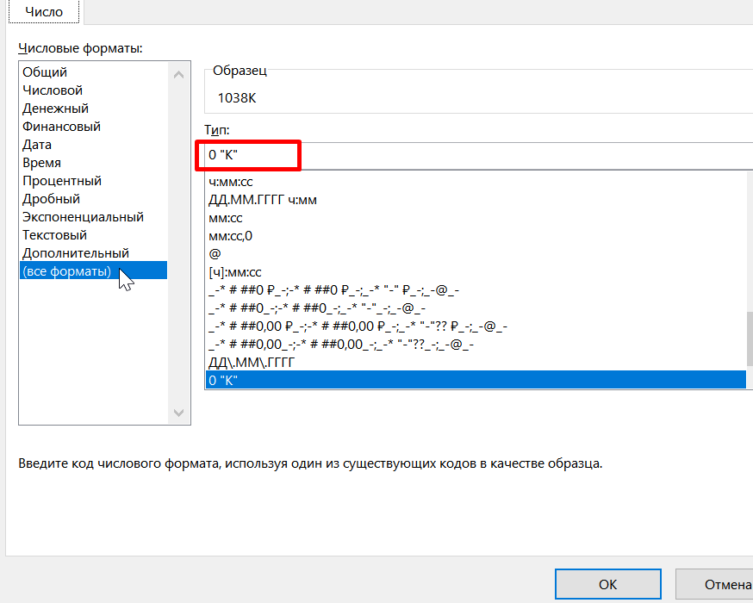
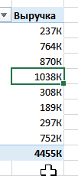

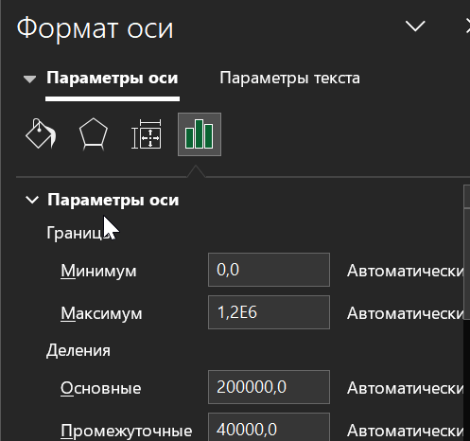
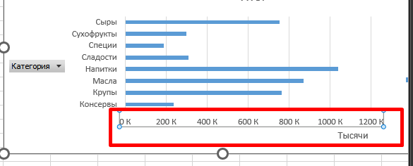

Удалить дубликаты значений в столбце и оставить только уникальные:
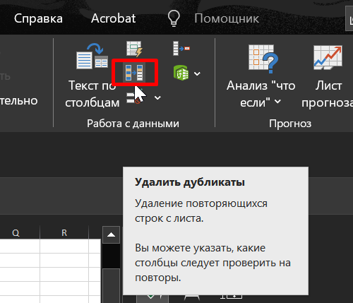

Выноска данных на диаграмме

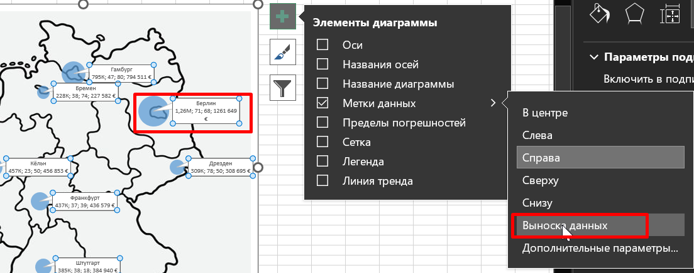

Копировать одинаковую ширину для всех графиков:

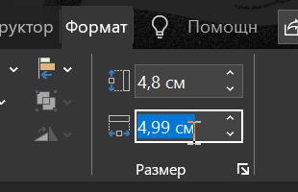

Заблокировать изменение позиции слайсеров:

Категории
КАТЕГОРИИ в убывающем порядке по выручке
Регион | (Все) | Сводный график, отображающий все Категории товара в убывающем порядке по
Город | (Все) | показателям Выручки:
Годы (Дата) | 2021

Категория | Выручка
Напитки | 235951К
Масла | 212628К
Сыры | 195091К
Крупы | 194354К
Сладости | 79329К
Сухофрукты | 74113К
Консервы | 58312К
Специи | 47096К
Общий итог | 1096874К

Заказчики
ЗАКАЗЧИКИ
Регион | (Все) | Сводный график, отображающий всех Заказчиков товара в возрастающем порядке по
Город | (Все) | показателям Выручки показателям Выручки:
Годы (Дата) | 2021
 |  |  | Заказчики по объему выручки
Заказчик | Выручка
Cooking Corner | 226622К
foodbite | 206510К
mymeal | 134146К
Sweetables | 121301К
Gold Food | 112922К
NutriFix | 108959К
Organica | 100163К
Go Bio | 86252К
Общий итог | 1096874К

Топ 10 Товаров
ТОП 10 ТОВАРОВ
Регион | (Все) | Топ 10 товаров по показателям выручки:
Город | (Все)
Годы (Дата) | 2021
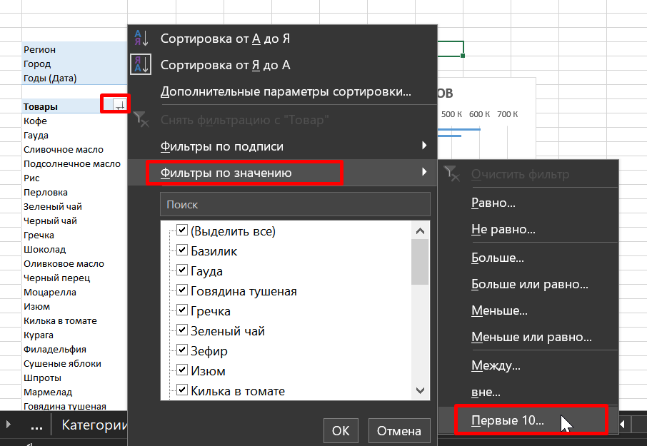
Товары | Выручка
Гауда | 141771К
Кофе | 130246К
Сливочное масло | 101879К
Рис | 80935К
Подсолнечное масло | 76110К
Перловка | 58573К
Зеленый чай | 55108К
Гречка | 54846К
Шоколад | 52482К
Черный чай | 50598К
Общий итог | 802547К

Регионы
ДОЛИ РЕГИОНОВ
 |  | Топ 10 товаров по показателям выручки:
Город | (Все)
Годы (Дата) | 2021

Регион | Выручка
Север | 264217К
Восток | 363104К
Юг | 293821К
Запад | 175732К
Общий итог | 1096874К

ПРОДАЖИ 2021
ДОЛИ РЕГИОНОВ
 |  | Топ 10 товаров по показателям выручки:
Город | (Все)
Годы (Дата) | 2021

Регион | Выручка
Север | 264217К
Восток | 363104К
Юг | 293821К
Запад | 175732К
Общий итог | 1096874К

По месяцам
ВЫРУЧКА ПО МЕСЯЦАМ
Город | (Все)
Регион | (Все)

Месяцы | Выручка
2021 | 1096874К
янв | 46321К
фев | 175277К
мар | 227130К
апр | 156140К
май | 82178К
июн | 49557К
июл | 70470К
авг | 38133К
сен | 73403К
окт | 83398К
ноя | 51110К
дек | 43758К
2022 | 1428324К
янв | 237067К
фев | 249277К
мар | 134672К
апр | 51457К
май | 95068К
июн | 116597К
июл | 84181К
авг | 155086К
сен | 88171К
окт | 112420К
ноя | 57748К
дек | 46581К
2023 | 1929995К
янв | 74817К
фев | 313784К
мар | 331569К
апр | 264403К
май | 247055К
июн | 58628К
июл | 60346К
авг | 83589К
сен | 138777К
окт | 46490К
ноя | 114428К
дек | 196110К
Общий итог | 4455193К

Данные_Карта
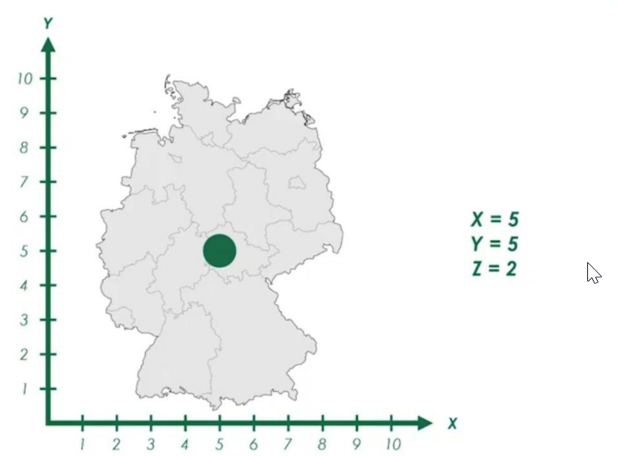
ПУЗЫРЬКОВЫЙ ГРАФИК (ДИАГРАММА)

Город | Показатель | Год | Значение | Есть сеть магазинов в 8-ми больших городах Германии.
Штутгарт | Продажи | 2020 | 20500
Франкфурт | Продажи | 2020 | 12200 | Из БД можем получить Кол-во продаж, Кол-во сотрудников Клиентской базы за последние 3 года
Кёльн | Продажи | 2020 | 12000 | Эти данные и отобразим на карте с возможностью динамичного выбора
Бремен | Продажи | 2020 | 7600 | Пользователь сможет выбирать, какие показатели и за какой промежуток времени должны быть отображены на карте
Мюнхен | Продажи | 2020 | 19500 |  |  |  |  |  |  |  |  |  |  | z - диаметр пузырька (зависит от значения Выручки)
Гамбург | Продажи | 2020 | 19000 | Выбираемых элемента 2 (СРЕЗЫ). Для каждого из них нам нужно создать СТ.
Дрезден | Продажи | 2020 | 17200
Берлин | Продажи | 2020 | 19600
Штутгарт | Продажи | 2019 | 16000 | Для пузырькового графика задавая координаты X, Y можем размещать нашу точку в поле графика
Франкфурт | Продажи | 2019 | 11400 | Z - показатель размера (радиуса) точки
Кёльн | Продажи | 2019 | 9500
Бремен | Продажи | 2019 | 7500
Мюнхен | Продажи | 2019 | 14100 | Вставили уникальные значения городов
Гамбург | Продажи | 2019 | 13300
Дрезден | Продажи | 2019 | 14000
Берлин | Продажи | 2019 | 14700 | Нам нужно выбрать определенный Город с определенным значением 2х параметров: Показатель и Год
Штутгарт | Продажи | 2018 | 11400 | Используем ф-цию СУММЕСЛИМН() для задания нескольких условий
Франкфурт | Продажи | 2018 | 8600
Кёльн | Продажи | 2018 | 6800 | Город | Показатель | X | Y | Подписи | Максимум Показателя
Бремен | Продажи | 2018 | 5800 | Берлин | 120 | 71 | 68 | Берлин 120 |  | Подпись графика |  | Показатель | Год
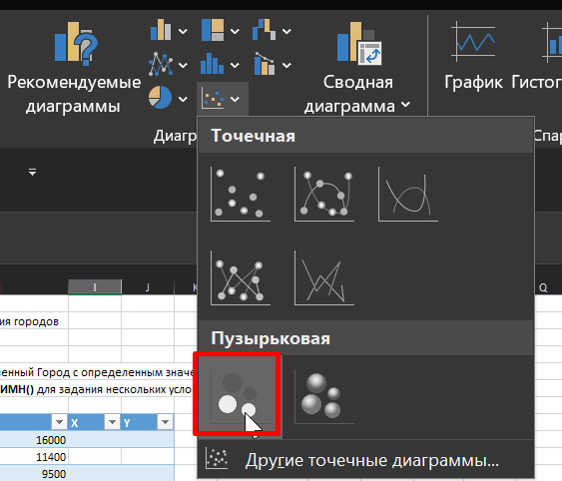
Мюнхен | Продажи | 2018 | 13300 | Бремен | 60 | 38 | 74 | Бремен 60 |  | Клиентская база 2018 |  | Клиентская база | 2018
Гамбург | Продажи | 2018 | 10300 | Гамбург | 121 | 47 | 80 | Гамбург 121
Дрезден | Продажи | 2018 | 12600 | Дрезден | 104 | 78 | 50 | Дрезден 104
Берлин | Продажи | 2018 | 14200 | Кёльн | 77 | 23 | 50 | Кёльн 77
Штутгарт | Персонал | 2020 | 34 | Мюнхен | 140 | 58 | 12 | Мюнхен 140 | 140
Франкфурт | Персонал | 2020 | 21 | Франкфурт | 45 | 37 | 39 | Франкфурт 45
Кёльн | Персонал | 2020 | 35 | Штутгарт | 120 | 38 | 18 | Штутгарт 120
Бремен | Персонал | 2020 | 23
Мюнхен | Персонал | 2020 | 23
Гамбург | Персонал | 2020 | 22
Дрезден | Персонал | 2020 | 30
Берлин | Персонал | 2020 | 18
Штутгарт | Персонал | 2019 | 21
Франкфурт | Персонал | 2019 | 34
Кёльн | Персонал | 2019 | 7
Бремен | Персонал | 2019 | 18
Мюнхен | Персонал | 2019 | 11
Гамбург | Персонал | 2019 | 38
Дрезден | Персонал | 2019 | 9
Берлин | Персонал | 2019 | 25 |  |  |  |  |  |  |  | Имя ряда: определяется Показателем
Штутгарт | Персонал | 2018 | 15 |  |  |  |  |  |  |  | Размеры пузырьков определяются значением Показателя
Франкфурт | Персонал | 2018 | 16
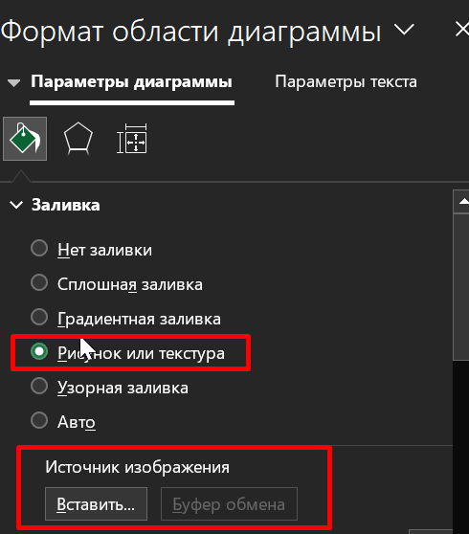
Кёльн | Персонал | 2018 | 10
Бремен | Персонал | 2018 | 15
Мюнхен | Персонал | 2018 | 20
Гамбург | Персонал | 2018 | 13
Дрезден | Персонал | 2018 | 22
Берлин | Персонал | 2018 | 44
Штутгарт | Клиентская база | 2020 | 168
Франкфурт | Клиентская база | 2020 | 65
Кёльн | Клиентская база | 2020 | 36
Бремен | Клиентская база | 2020 | 56
Мюнхен | Клиентская база | 2020 | 80
Гамбург | Клиентская база | 2020 | 152
Дрезден | Клиентская база | 2020 | 108
Берлин | Клиентская база | 2020 | 250 | Правильно позиционируем каждый из городов (подбираем X,Y).
Штутгарт | Клиентская база | 2019 | 128 | Это нужно сделать всего 1 раз, но зато потом пригодится для результатов в последующих исследованиях
Франкфурт | Клиентская база | 2019 | 84
Кёльн | Клиентская база | 2019 | 80
Бремен | Клиентская база | 2019 | 48
Мюнхен | Клиентская база | 2019 | 165
Гамбург | Клиентская база | 2019 | 100
Дрезден | Клиентская база | 2019 | 98
Берлин | Клиентская база | 2019 | 200
Штутгарт | Клиентская база | 2018 | 120
Франкфурт | Клиентская база | 2018 | 45
Кёльн | Клиентская база | 2018 | 77
Бремен | Клиентская база | 2018 | 60
Мюнхен | Клиентская база | 2018 | 140
Гамбург | Клиентская база | 2018 | 121
Дрезден | Клиентская база | 2018 | 104
Берлин | Клиентская база | 2018 | 120

Карта
КАРТА

 |  |  | Уникальные названия городов: |  |  |  | СУММЕСЛИ - подсчитывает значения выручки за все года для каждого города.
 |  |  |  |  |  |  | Подписи на кружочках

Регион | (Все) |  | Город | X | Y | Значение | Подписи | Максимум
 |  |  | Берлин | 71 | 68 | 318621 € | Берлин 319К | 318621.27
Годы (Дата) | Город | Выручка | Бремен | 38 | 74 | 57422 € | Бремен 57К
2021 | Берлин | 319К | Гамбург | 47 | 80 | 206794 € | Гамбург 207К
2021 | Бремен | 57К | Дрезден | 78 | 50 | 44483 € | Дрезден 44К
2021 | Гамбург | 207К | Кёльн | 23 | 50 | 114552 € | Кёльн 115К
2021 | Дрезден | 44К | Мюнхен | 58 | 12 | 151733 € | Мюнхен 152К
2021 | Кёльн | 115К | Франкфурт | 37 | 39 | 61180 € | Франкфурт 61К
2021 | Мюнхен | 152К | Штутгарт | 38 | 18 | 142088 € | Штутгарт 142К
2021 | Франкфурт | 61К
2021 | Штутгарт | 142К

Дашборд
 |  | ДЭШБОРД

ВЫРУЧКА ПО МЕСЯЦАМ
 | Итог
янв | 46321К
фев | 175277К
мар | 227130К
апр | 156140К
май | 82178К
июн | 49557К
июл | 70470К
авг | 38133К
сен | 73403К
окт | 83398К
ноя | 51110К
дек | 43758К
янв | 237067К
фев | 249277К
мар | 134672К
апр | 51457К
май | 95068К
июн | 116597К
июл | 84181К
авг | 155086К
сен | 88171К
окт | 112420К
ноя | 57748К
дек | 46581К
янв | 74817К
фев | 313784К
мар | 331569К
апр | 264403К
май | 247055К
июн | 58628К
июл | 60346К
авг | 83589К
сен | 138777К
окт | 46490К
ноя | 114428К
дек | 196110К
ДОЛИ РЕГИОНОВ
 | Итог
Север | 264217К
Восток | 363104К
Юг | 293821К
Запад | 175732К
 |  | Берлин 319К
71 | 68 | 68
38 | 74 | 74
47 | 80 | 80
78 | 50 | 50
23 | 50 | 50
58 | 12 | 12
37 | 39 | 39
38 | 18 | 18

ЗАКАЗЧИКИ
 | Итог
Cooking Corner | 226622К
foodbite | 206510К
mymeal | 134146К
Sweetables | 121301К
Gold Food | 112922К
NutriFix | 108959К
Organica | 100163К
Go Bio | 86252К
КАТЕГОРИИ
 | Итог
Напитки | 235951К
Масла | 212628К
Сыры | 195091К
Крупы | 194354К
Сладости | 79329К
Сухофрукты | 74113К
Консервы | 58312К
Специи | 47096К
ТОП 10 ТОВАРОВ
 | Итог
Гауда | 141771К
Кофе | 130246К
Сливочное масло | 101879К
Рис | 80935К
Подсолнечное масло | 76110К
Перловка | 58573К
Зеленый чай | 55108К
Гречка | 54846К
Шоколад | 52482К
Черный чай | 50598К

Какие тенденции по данным видны нам из этого Дэшборда:

 | Значения в городах Франкфурт и Дрезден существенно росли с 2021 по 2023 г
 | В Штудгарте значения по выручке значительно падали из года в год
 | Доля Юга на круговой диаграмме с каждым гором сокращается

Эти факты для нас являются стимулом,
чтобы узнать в чем заключается успех Дрездена и Франкфурта, чтобы использовать применяемые там методы более
широко по всей торговой сети

И можно проверить, что могут менеджеры в Штудгарде сказать в свое оправдание

Можем отдельно смотреть Регионы и Города

